舒適指數算法(exp.2.1_20191217)
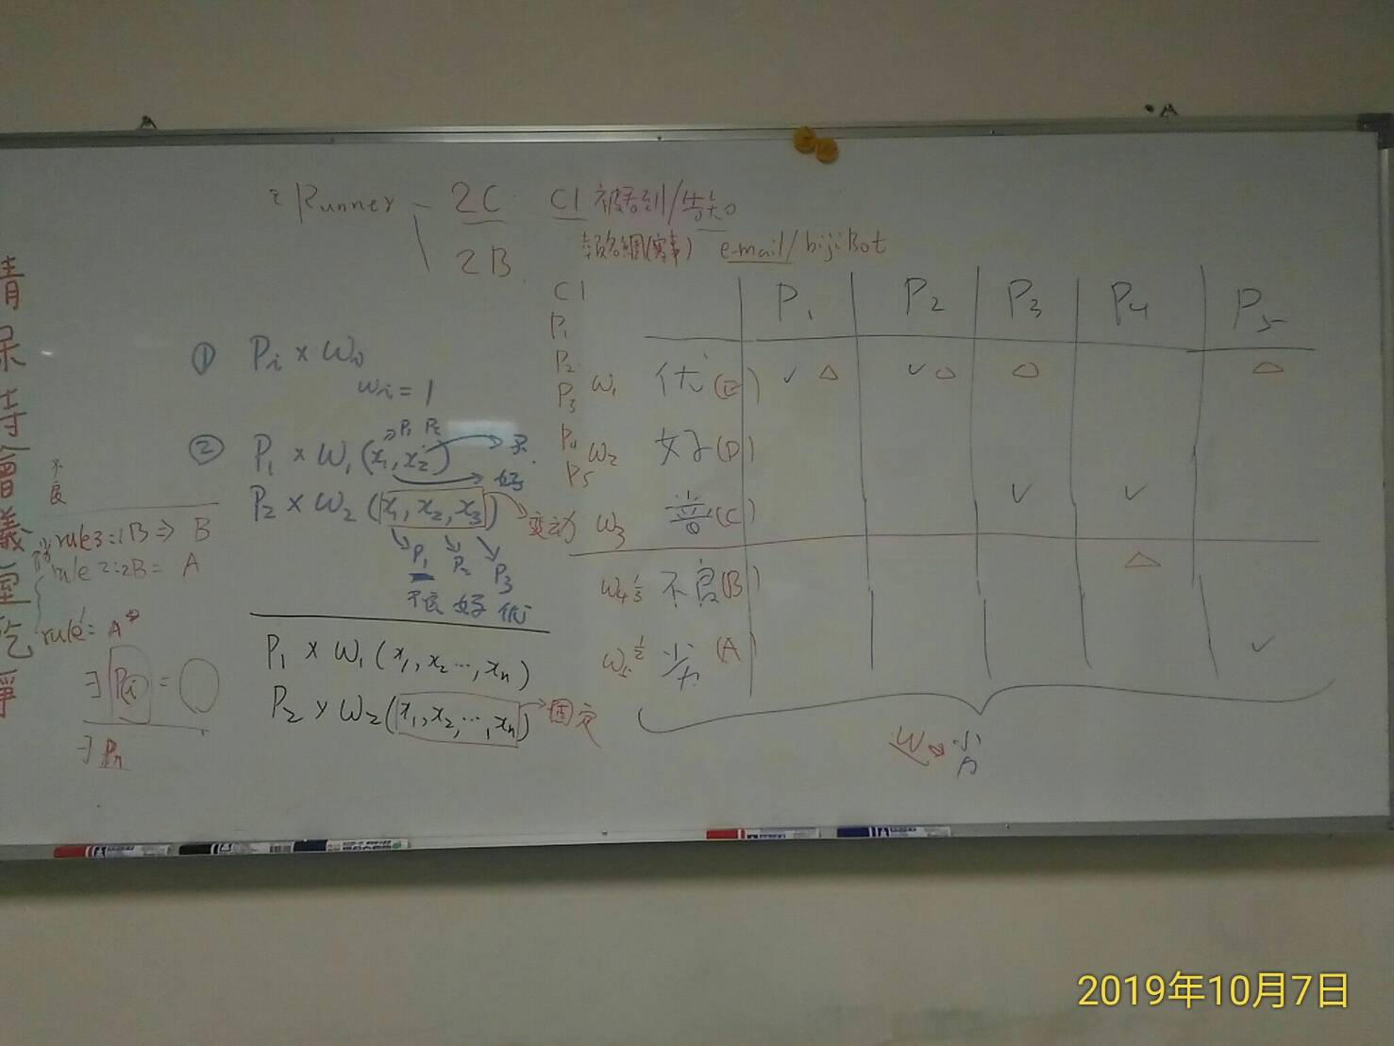
舒適指數(CI; Comforting Index)條件對照表 Mapping Table of Conditional Parameters for CI
 |  | p1 | p2 | p3 | p4 | p5 | p6 | p7
分數 G (Grade) [0, 100] 正規化成(0, 1] | 等級 R (Rank) | 空氣品質指數 AQI (中央氣象局數據) | PM2.5濃度指數 PM (量測數據) | 酷熱指數 HI (Heat Index) 氣溫 13℃~ (given 氣溫、相對濕度) | 紫外線指數 UVI (中央氣象局數據、量測數據) | 風寒指數 WCI (Wind Chill Index) 氣溫 ≦12℃ (帶入 氣溫、風速) | 風速(蒲福風級) WR (Wind Rank) (中央氣象局數據、量測數據) | 雨量 RF (Rainfall) 使用日雨量 DRF (Daily Rainfall) | 雨量 RF (Rainfall) 使用小時雨量 HRF (Hourly Rainfall)
1 | 優 (100%) R1 | 良好 (0-50) | 低 (0-20) | 低 (12-26) | 低量 (0-2) | 高 (>10) | 軟風 (≦1級風) | 無雨 (DRF≦0mm) | 無色 (HRF≦0mm)
0.9 | 好 (80%) R2 | 普通偏良好 (51-75) | 中 (21-40) | 中 (27-32) | 中量 (3-5) | 中 (7-10) | 輕風 (=2級風) | 毛毛雨 (0mm<DRF<0.1mm) | 白色 (0mm<HRF<0.1mm)
0.8 | 普通 (60%) R3 | 普通偏不良 (76-100) | 高 (41-53) | 高 (33-41) | 高量 (6-7) | 低 (4-6) | 微風 (=3級風) | 小雨 (0.1mm≦DRF<10mm) | 黑色 (0.1mm≦HRF<3mm)
0.4 | 不良 (40%) R4 | 不良 (101-199) | 甚高 (54-70) | 甚高 (42-54) | 過量 (8-10) | 甚低 (0-3) | 和風 (=4級風) | 中雨 (10mm≦DRF<25mm) | 藍色 (3mm≦HRF<15mm)
0.2 | 劣 (20%) R5 | 非常不良 (>199) | 非常高 (>71) | 極高 (>54) | 危險 (>11) | 極低 (<0) | 清風 (≧5級風) | 大雨 (25mm≦DRF<50mm) | 綠色 (15mm≦HRF<40mm)
$$g_{3}\left(p_{3}, p_{5},temp\right)=map\left(\left(\left(p_{3}, p_{5}\right) | temp\right)\right)=\left\{\begin{aligned}map\left(p_{3}\right) when 12<temp≤40 \\ map\left(p_{5}\right) when 0≤temp≤12\end{aligned}\right.$$
註1: | temp | 氣溫(常溫) 0~12,13~40 | 極端氣溫 <0, >40
註2: | 考慮AQI指數和PM2.5指數的連動關係，調整AQI指數的級距範圍值，將氣象局原先定義為普通(51-100)級距，分為普通偏良好(51-75)及普通偏不良(76-100)兩個級距

計算式子(exp.2.1_20191217) (舒適指數=環境因子 * 體感因子) |  |  |  |  |  |  |  | 說明

$∀ p_{n}, n=1,..7; ∃ { p}_{i}∈p_{n} s.t. map\left(p_{i}\right)=Grade\left[Rank\left(p_{i}\right)\right] ; i.e., 分數\left[等級\left(p_{i}\right)\right]$ ; where
$$p_{n} , Rank\left(∙\right), and Grade\left[∙\right] are defined in Mappying Table of the Conditional Parameters for CI$$
( step 0 ) | Given |  |  |  |  |  |  | ( step 0 )
 |  |  |  |  |  |  |  | 計算參數 p1,..,p7對應的等級(優, 好, 普通, 不良, 劣)，以及分數(1, 0,8, 0.6, 0.4, 0.2)

$f_{1}\left(p_{1}, p_{2}\right)=min\left[map\left(p_{1}\right), map(p_{2})\right]$,
where $f_{1}$ represents the status quo of the environment in term of air quality
in which the function min() elects the smaller number between $map\left(p_{1}\right) and map(p_{2})$
( step 1 ) | Let |  |  |  |  |  |  | ( step 1 )
 |  |  |  |  |  |  |  | 選擇p1, p2二個參數中分數低者，反映環境因子

$f_{2}\left(p_{3}, p_{4}, p_{5}, p_{6}, p_{7}, temp\right)=\left\{\begin{aligned}0.0001 ,when temp>40 \\ map\left(p_{3}\right)∗map\left(p_{4}\right)∗map\left(p_{7}\right) ,when 12<temp≤40 \\ &map\left(p_{5}\right)∗map\left(p_{6}\right)∗map\left(p_{7}\right) ,when 0≤temp≤12 \\ 0.0001 , when temp<0\end{aligned}\right.$,
where $f_{2}$ gives a number that ranks the mutual influence of the body temperature in terms of the HI w.r.t. UVI and RF or the WCI w.r.t. WR and RF
( step 2 ) | and |  |  |  |  |  |  | ( step 2 )
 |  |  |  |  |  |  |  | 根據氣溫(temp)，挑選使用酷熱指數HI(p3)或是風寒指數WCI(p5)
 |  |  |  |  |  |  |  | HI用UVI及RF加權計算，WCI用WR及RF加權計算
 |  |  |  |  |  |  |  | RF可以選用DRF(日雨量)或HRF(小時雨量)
 |  |  |  |  |  |  |  | RF目前使用HRF(小時雨量)

$$f_{CI}=f_{1}\left(p_{1}, p_{2}\right)∗ f_{2}\left(p_{3}, p_{4}, p_{5}, p_{6}, p_{7}, temp\right)$$
( step 3 ) | therefore, we can get |  |  |  |  |  |  | ( step 3 ) 根據f1及f2的乘積，算出舒適指數的數值fCI

$$g_{1}\left(p_{n}\right); ∀p_{n} ,n=1,..,7 ∃p_{i}∈p_{n} where map\left(p_{i}\right)≤Grade\left(R_{5}\right) i.e., 0.2;$$
$$here g_{1}\left(∙\right)=True means there is at least one p_{i} exists whose grade is at grade R_{5}$$
( step 4 ) | in addition, |  |  |  |  |  |  | ( step 4 )
 | we define |  |  |  |  |  |  | 透過fCI，開始求出五個等級之舒適指數
 |  |  |  |  |  |  |  | (Rule-1, Rule-2 and Rule-3)
$${∴g}_{1}\left(p_{n}\right) is TRUE=if \left\{\min_{i=1,..,7}\left[map\left(p_{i}\right)\right]≤Grade\left(R_{5}\right) \right\}$$
 |  |  |  |  |  |  |  | 1. Rule-1: g1(．) 當有任一個參數pn其等級落在R5(劣)時
 |  |  |  |  |  |  |  | 則舒適指數CI直接判定為R5(劣)
$$g_{2}\left(p_{n}\right); ∀p_{n} ,n=1,..,7 ; ∃{ p}_{i} and p_{j}∈p_{n} where map\left(p_{i}\right)×map\left(p_{j}\right)≤{\left(Grade\left(R_{4}\right)\right)}^{2} i.e., 0.16$$
$$here g_{2}\left(∙\right)=TRUE appears there are at least two p_{i }and p_{j} exist$$
$$whose grades are at grade R_{4} respectively$$
 |  |  |  |  |  |  |  | 2. Rule-2: g2(．) 當有任二個參數pn其等級落在R4(不良)時
 |  |  |  |  |  |  |  | 則舒適指數CI直接判定為R4(不良)

$${∴g}_{2}\left(p_{n}\right) is True =if \left\{∃{ p}_{i} and p_{j}∈p_{n} where map\left(p_{i}\right)×map\left(p_{j}\right)≤{\left(Grade\left(R_{4}\right)\right)}^{2} \right\}$$

$$if \left(g_{1}\left(p_{n}\right) is TRUE\right)$$
$then$ $f_{CI}=x_{4} and CI=劣; i.e., Rank is R_{5}$
else
$if \left(g_{2}\left(p_{n}\right) is TRUE\right)$
$then$ $f_{CI}=x_{3} and CI=不良; i.e., Rank is R_{4}$
else
( step 5 ) | s.t., the |  |  |  |  |  |  | ( step 5 )
 | comforting |  |  |  |  |  |  | 根據fCI，加入區間條件值(x1, x2, x3 and x4),
 | index can be |  |  |  |  |  |  | 求出五個等級之舒適指數
 | assigned as |  |  |  |  |  |  | 1. Rule-1: g1(．) 為真時，則舒適指數CI直接為R5(劣)
 |  |  |  |  |  |  |  | 2. Rule-2: g2(．) 為真時，則舒適指數CI直接為R4(不良)
 |  |  |  |  |  |  |  | 3. Rule-3: 沒有前述Rule-1、Rule-2兩種情形時
 |  |  |  |  |  |  |  | 則根據fCI，區間條件值(x1, x2, x3 and x4)
$CI=\left\{\begin{aligned}優\left(R_{1}\right), where x_{1}<f_{CI}≤1 \\ 好\left(R_{2}\right), where { x}_{2}<f_{CI}≤x_{1} \\ 普通\left(R_{3}\right), where { x}_{3}<f_{CI}≤x_{2} \\ 不良\left(R_{4}\right), where x_{4}<f_{CI}≤x_{3} \\ 劣\left(R_{5}\right), where 0≤f_{CI}≤x_{4}\end{aligned}\right.$ , while
 |  |  |  |  | x1 = | 0.6561 |  | 算CI落在那個等級
 |  |  |  |  | x2 = | 0.4096
 |  |  |  |  | x3 = | 0.0256
 |  |  |  |  | x4 = | 0.0016

AQI、PM2.5、WR
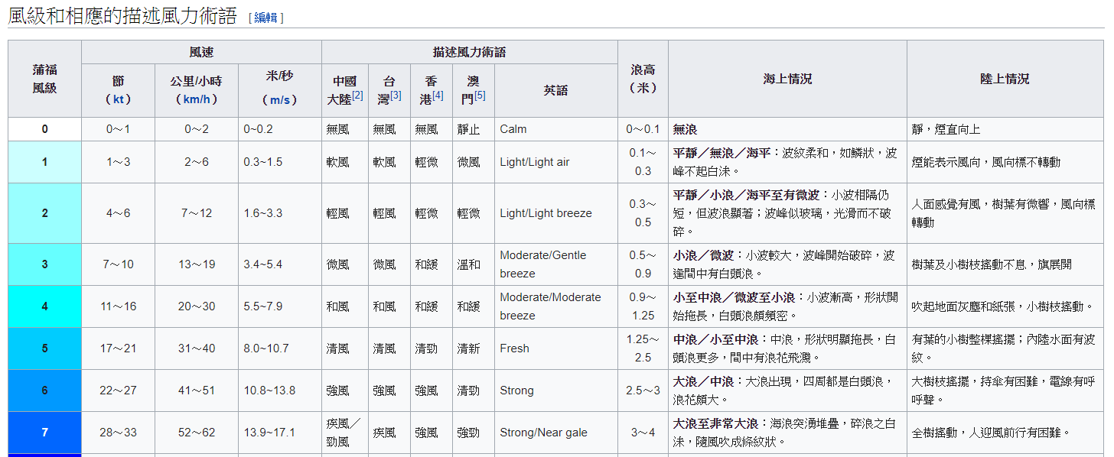
3. AQI

4. PM2.5

5. 風速分級(wind rank)

